표 3-1
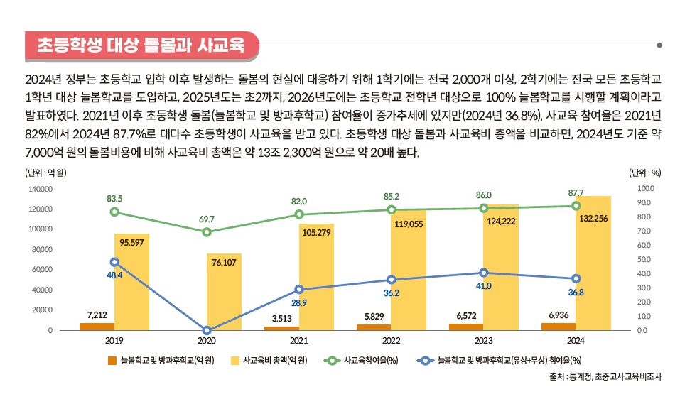
표 3-1. 시도별 초등학교 1학년 늘봄학교 참여율, 2024

시도 | 학교 수 (개교) | 전체 학생 수(명) | 늘봄학교 참여 학생 수(명) | 늘봄학교 참여율 (%)
서울 | 605 | 47,574 | 33,820 | 71.1
부산 | 304 | 20,841 | 18,842 | 90.4
대구 | 240 | 16,588 | 13,814 | 83.3
인천 | 265 | 21,650 | 19,396 | 89.6
광주 | 154 | 10,884 | 7,839 | 72.0
대전 | 151 | 10,170 | 7,832 | 77.0
울산 | 121 | 8,665 | 7,122 | 82.2
세종 | 54 | 4,760 | 3,932 | 82.6
경기 | 1,345 | 103,209 | 79,573 | 77.1
강원 | 347 | 9,175 | 7,872 | 85.8
충북 | 255 | 11,089 | 8,680 | 78.3
충남 | 414 | 15,913 | 11,899 | 74.8
전북 | 413 | 11,178 | 10,479 | 93.7
전남 | 426 | 11,155 | 9,790 | 87.8
경북 | 468 | 16,107 | 12,793 | 79.4
경남 | 509 | 23,365 | 19,516 | 83.5
제주 | 114 | 5,439 | 5,087 | 93.5
전체 | 6,185 | 347,762 | 278,286 | 80.0

주: 1) 늘봄학교 참여율 = (늘봄학교 참여 학생 수 ÷ 전체 학생 수) × 100.
2) 2024학년도 2학기 참여율임.
출처: 교육부, “2024년 2학기 전국 모든 초등학교에 늘봄학교 도입”, 2024년 8월 14일 자 보도자료.

